상품제안서
쿨타임 몬스터 아이스 넥쿨링 튜브 | 상품코드: F24055

 |  |  |  |  |  |  | 02-412-0044 | www.easy1.co.kr
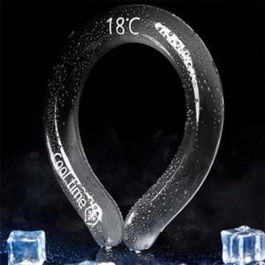

【상세/제작정보】 | 독일산 특수냉매제 쿨타임 독점계약

【인쇄/포장옵션】 | 실크 / 포장불가능

【공급단가】 | 수량 | 50~ | 100~ | 200~ | 400~ | 1,000~
*VAT별도 | 단가 | 21,120원 | 20,780원 | 20,280원 | 19,770원 | 19,430원

【상품 URL】 | http://www.easy1.co.kr/src/goods_detail.php?gdno=24055

